訂單
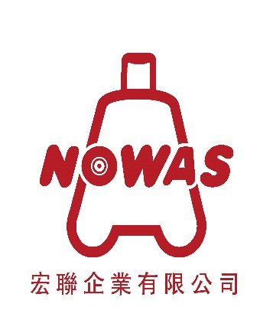
 | 宏聯企業有限公司
 | 戰車旅行箱專案活動訂購單
 | 專案活動公司： |  | 全國教師工會總聯合會
 | 專案活動時間: | 112年3月1日至112年3月31日
 | 訂購人姓名 ： |  |  |  | 訂購人電話：
 | 收件人姓名 ： |  |  |  | 收件人電話：
 | 郵遞區號：
 | 收件地址：

 | 總價： | 0 |  |  | 希望到貨日期：
 | 付款方式： |  |  | (請填代號)
 |  | 1.貨到付款(不需另收手續費)
 |  | 2.ATM轉帳 |  |  | (請填寫帳號末5碼＆轉出銀行，範例:54321-國泰世華)
 |  | (行名：中國信託-斗六分行 822 帳號：462-54030442-2)
 | 注意事項：
 | ※專案特惠活動，感謝協助推廣(本專案活動限該公司員工享有，親友欲購，煩請員工代訂)。
 | ※商品到貨日為每週二~週六白天(詳細到貨時間以黑貓當日物流為主)。
 | ※專案活動商品不得假藉員購，公開轉售或在收取代買費。
 | ※台灣本島免運費，離島需加收360元運費
 | ※訂購人於訂購單上揭露之姓名、地址、電話、電子郵件、員工證明或轉帳帳戶等資訊，同意宏聯企業(以下簡稱本公司)可用於檢索查詢、物品寄送、付款交易等相關作業，相關資料本公司不得作為其他用途或外洩。訂購人回傳本訂購單視為已詳閱以上條款，並同意上述內容，若因訂購人資料提供不齊全影響交易相關作業，本公司擁有取消該購單之權利。
 | 訂單請寄至→ | nowas.luggage@msa.hinet.net |  |  | (請務必附上貴公司相關識別證件，如：名片、識別證)
 | 商 品 資 訊→ | www.nowas.com.tw |  |  | 專案負責人: 姚宏璋先生
 | 客 服 電 話→ 05-5330309 |  |  |  | 客 服 傳 真→ 05-5334557 (訂單傳真亦可)
 | 9928 亮面 鋁框 旅行箱
 | 尺寸 | 專案價 | 蘋果紅 | 鋼鐵銀 | 鑽石黑 | 芭比粉 | 寶石藍 | 青草綠
0 | 29吋 | 3820 |  | 缺貨 |  |  |  | 缺貨
0 | 27吋 | 3580
0 | 24吋 | 3200 |  |  |  |  |  | 缺貨
 | 8816 亮面 拉鍊 登機箱
 | 尺寸 | 專案價 | 玫瑰粉紫
0 | 18吋可登機 | 1980
 | 8828 亮面多功能 拉鍊 擴充箱
 | 尺寸 | 專案價 | 芭比粉
0 | 18吋擴充箱 | 2300
 | 9909 霧面 鋁框 旅行箱
 | 尺寸 | 專案價 | 櫻花粉 |  | 星鑽灰 | 海洋藍 | 微笑橘
0 | 29吋 | 3470 |  |  | 缺貨 |  | 缺貨
0 | 27吋 | 3200 | 缺貨

